SARSA
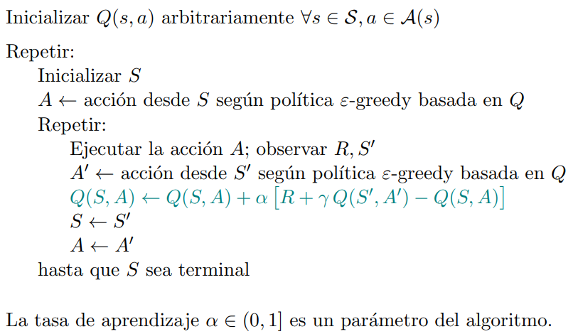
 | Valores Precalculados
 | Acciones
Estados | Acelerar | Frenar
(normal, rápido)
(frío, lento)
(tibio, rápido)
(tibio, lento)
(normal, muy lento)
(normal, detenido)
(caliente, muy rápido)
(muy caliente, muy rápido)
(fundido, detenido)

QLearning
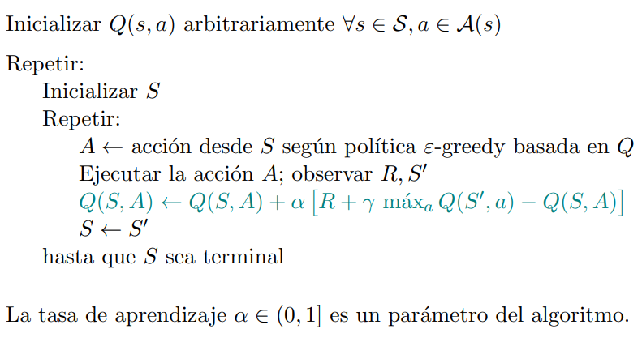
 | Valores Precalculados
 | Acciones
Estados | Acelerar | Frenar
(normal, rápido)
(frío, lento)
(tibio, rápido)
(tibio, lento)
(normal, muy lento)
(normal, detenido)
(caliente, muy rápido)
(muy caliente, muy rápido)
(fundido, detenido)

